corredera
Morfología
Producto: Sistema de corredera |  | Grupo PAI: PAI211G2E
Función No. | Función | Concepto existente
AFC1 | Desplazar el sistema calentador | 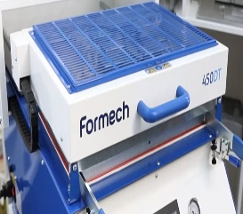
AFC2 | Permitir o bloquear el desplazamiento del sistema de calentamiento (seguridad) | 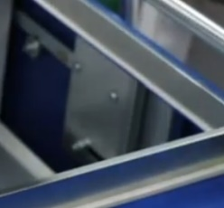
AFC3 | Inmovilizar el sistema
AFC4 | Interactuar con otro sistema
AFC5 | Contener el sistema de calentamiento
AFC6 | Soportar el peso del sistema | N/A
AFC7 | Soportar las fuerzas ejercidas por el operario | N/A
AFC8 | Proteger el sistema de calentamiento | N/A
AFC9 | Permitir la entrada de cableado
AFC10 | Resistir sobrecargas | N/A
AFC11 | Soportar los elementos propios | N/A
AFC12 | Soportar los elementos auxiliares | N/A
AFC13 | Evitar impactos directos con el sistema de calentamiento | N/A
AFC14 | Permitir el flujo de aire | 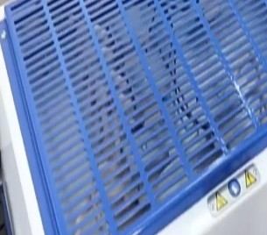
AFC15 | Realizar el desplazamiento | 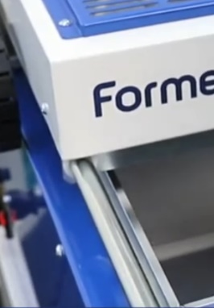
AFC16 | Dirigir movimiento
AFC17 | Detener Movimiento
AFC19 | Adoptar direccion
AFC20 | Guiar en direccion adecuada
AFC21 | Inmobilizar en parada
AFC22 | Frenar cuando este en movimiento
AFC18 | Transformar fuerza en movimiento
AFC24 | Transmitir fuerza
AFC23 | Recoger fuerza del usuario
AFC25 | Alcanzar movimiento | N/A

desplazamiento
Morfología
Producto: Sistema de desplazamiento |  | Grupo PAI: PAI211G2E
Función No. | Función | Concepto existente
AFD1 | Desplazar el modelo (macho)
AFD2 | Permitir o bloquear el desplazamiento del modelo (seguridad)
AFD3 | Inmovilizar el sistema
AFD4 | Interactuar con otro sistema
AFD5 | Sostener el modelo
AFD6 | Soportar el peso del sistema | N/A
AFD7 | Posicionar y fijar el modelo | N/A
AFD8 | Resistir sobrecargas | N/A
AFD9 | Soportar los elementos propios | N/A
AFD10 | Soportar los elementos auxiliares | N/A
AFD11 | Realizar el desplazamiento
AFD12 | Dirigir movimiento
AFD13 | Detener Movimiento
AFD15 | Adoptar direccion | 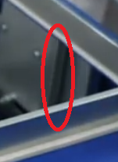
AFD16 | Guiar en direccion adecuada
AFD17 | Inmobilizar en parada
AFD18 | Frenar cuando este en movimiento
AFD21 | Alcanzar movimiento | N/A
AFD14 | Transformar fuerza en movimiento
AFD19 | Recoger fuerza del usuario
AFD20 | Transmitir fuerza

estructura
Morfología
Producto: Estructura |  | Grupo PAI: PAI211G2E
Función No. | Función | Concepto existente
AFE1 | Contener sistemas de la maquina | 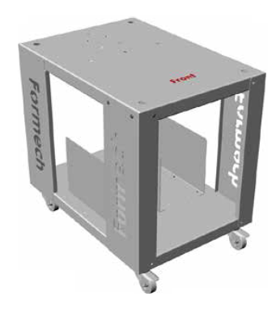
AFE2 | Proteger los sistemas y al usuario
AFE3 | Proteger piezas internas
AFE4 | Evitar la transferencia de calor hacia piezas expuestas
AFE5 | Evitar el flujo electrico hacia piezas expuestas
AFE6 | Garantizar la comodidad del operario
AFE7 | Evitar contacto directo con el exterior de cada sistema
AFE8 | Reducir el desgaste fisico del operario
AFE9 | Sostener los sistemas
AFE10 | Soportar el peso de los sistemas
AFE11 | Ofrecer sistema de referencia para la maquina
AFE12 | Permitir el montaje y desmontaje de los sistemas
AFE13 | Resistir sobrecargas
AFE14 | Soportar los elementos propios de la maquina
AFE15 | Soportar los elementos auxiliares
AFE16 | Facilitar desplazamiento
AFE17 | Dirigir movimiento
AFE18 | Transformar fuerza en movimiento
AFE19 | Adoptar direccion
AFE20 | Guiar en direccion adecuada
AFE21 | Recoger fuerza del usuario
AFE22 | Transmitir fuerza
AFE23 | Alcanzar movimiento

Morfología
Producto: Estructura |  | Grupo PAI: PAI211G2E
Función No. | Función | Concepto existente
AFE1 | Contener sistemas de la maquina
AFE2 | Proteger los sistemas y al usuario
AFE3 | Proteger piezas internas
AFE7 | Evitar contacto directo con el exterior de cada sistema
AFE11 | Ofrecer sistema de referencia para la maquina
AFE12 | Permitir el montaje y desmontaje de los sistemas
AFE4 | Evitar la transferencia de calor hacia piezas expuestas | 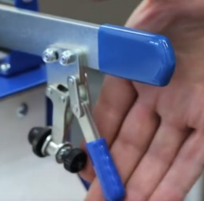
AFE5 | Evitar el flujo electrico hacia piezas expuestas
AFE6 | Garantizar la comodidad del operario
AFE8 | Reducir el desgaste fisico del operario
AFE18 | Transformar fuerza en movimiento
AFE21 | Recoger fuerza del usuario
AFE22 | Transmitir fuerza
AFE9 | Sostener los sistemas | 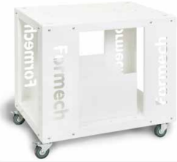
AFE10 | Soportar el peso de los sistemas
AFE13 | Resistir sobrecargas
AFE14 | Soportar los elementos propios de la maquina
AFE15 | Soportar los elementos auxiliares
AFE16 | Facilitar desplazamiento
AFE17 | Dirigir movimiento
AFE19 | Adoptar direccion
AFE23 | Alcanzar movimiento
AFE20 | Guiar en direccion adecuada

 |  |  | f

 |  |  |  | fd

fijacion
Morfología
Producto: Sistema de fijacion |  | Grupo PAI: PAI211G2E
Función No. | Función | Concepto existente
AFF1 | Ubicar el material a termoformar | 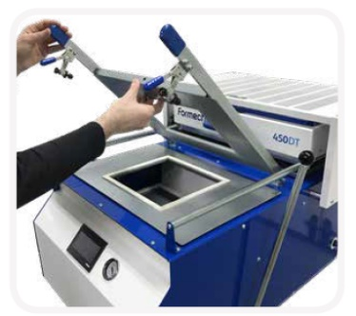
AFF2 | Sostener el material
AFF3 | Restringir el desplazamiento del material
AFF4 | Restringir la deformacion de la periferia del material
AFF5 | Permitir la llegada de calor al material
AFF6 | Permitir la interaccion con el modelo
AFF7 | Recolectar fuerza de agarre del operario | 
AFF8 | Amplificar fuerza
AFF9 | Agarrar el material con fuerza
AFF10 | Mantener la fuerza sobre el material
AFF11 | Proteger al operario
AFF12 | Evitar transferencia de calor hacia piezas manipuladas
AFF13 | Garantizar comodidad del operario

termico
Morfología
Producto: Sistema termico |  | Grupo PAI: PAI211G2E
Función No. | Función | Concepto existente
AFT1 | Calentar el material a termoformar | 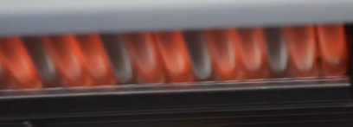
AFT2 | Transmitir calor hacia el material
AFT4 | Generar el calor
AFT5 | Usar alimentacion electrica
AFT3 | Dirigir el flujo de calor a transmitir | N/A
AFT6 | Proteger al operario
AFT7 | Evitar transferencia de calor a piezas manipulables
AFT8 | Disipar calor no transmitido hacia el material
AFT9 | Dirigir el flujo de calor no transmitido hacia el material
AFT10 | Proteger demas piezas de la maquina
AFT11 | Disipar el calor dentro de la maquina
AFT12 | Proteger el sistema de generacion de calor
AFT13 | Proteger los elementos electricos

